Sheet1
上线实施问题收集反馈
车间班组管理 | 点击保存班组，无反应，不能保存
报表前后纺报表 | 选择日期段点击查询，获取数据失败
后纺、前纺日产量报表 | 将班次修改为班组
人员考勤 | 人员考勤意外情况为能在APP签到。是否在后台增加个人员考勤补入页面
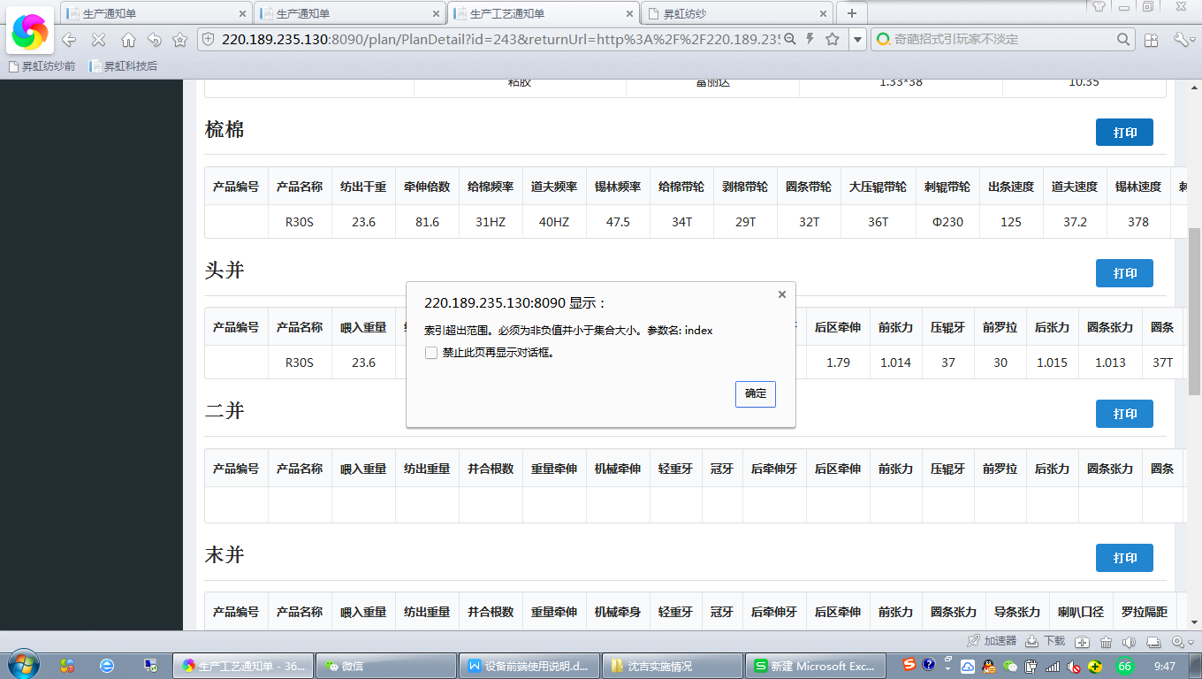
生产通知单打印 | 生产通知单打印中梳棉、头并、末并加上计划机台后点击打印报错。未加入计划机台不会报错。

